Fiscalização (8)
 |  |  | RAO |  | RELATÓRIO DE ACOMPANHAMENTO DE OBRA |  |  |  |  |  |  |  |  | Nº | 0011
 |  |  | TIPO: |  | MENSAL |  |  | SEMANAL |  |  |  | DIÁRIO |  | DATA | 2025-07-07 | à | 2025-07-11
 |  |  | OBRA: | CONSTRUÇÃO DE 1(UMA) CRECHE COM CAPACIDADE PARA 50(CINQUENTA) CRIANÇAS |  |  |  |  |  |  |  |  |  | DIA: | SEG Á SEX
 |  |  | CONTRATADA: | JHONATAN ANDRADE DA SILVA LTDA |  |  |  |  |  |  |  |  |  | CONTRATO 149/2023 |  | VIGÊNCIA 13/07/2025
 |  |  | LOCALIDADE: | RUA MARIA FRANCISCA DA SILVA |  |  |  |  |  |  |  |  |  | CONVÊNIO 0478/2021 |  | CR

INICIO CONTRATUAL: |  | DIAS CORRIDOS |  | ART FISCALIZAÇÃO: |  |  |  |  |  | CONDIÇÕES DO TEMPO
2023-07-13 |  | 729 |  | FISCAL RESPONSÁVEL : |  | DOUGLAS ALMEIDA E RICHARD SILVA |  |  |  | B= | BOM | MANHA |  | TARDE |  | NOITE
TÉRMINO CONTRATUAL |  | DIAS RESTANTES |  | SETOR RESPONSÁVEL: |  | SECRETARIA DE URBANISMO |  |  |  | N= | NUBLADO | B |  | B |  | -
2025-07-13 |  | 2 |  |  |  |  |  |  |  | C= | CHUVA

Total de Mão de Obra |  |  |  |  |  |  |  | 4 | Equipamentos |  |  |  |  |  |  |  | 1
Engenheiro |  | Carpinteiro |  |  | Encanador |  |  |  | Betoneira |  |  | 1 | Retroescavadeira
Mestre |  | Armador |  |  | Operador de Máq |  |  |  | Serra Elétrica |  |  |  | Escavadeira Hidr
Téc Segurança |  | Pedreiro |  | 2 | Calçeteiro |  |  |  | Compactador |  |  |  | Rolo Compac
Encarregado |  | Pintor |  |  | Eletricista |  |  |  | Martelete |  |  |  | Trator Esteira
Topógrafo |  | Ajudante |  | 2 | Almoxarife |  |  |  | Vibrador |  |  |  | Motoniveladora

DESENVOLVIMENTO DOS SERVIÇOS |  |  |  |  |  |  |  |  |  | OBSERVAÇÕES DA FISCALIZAÇÃO
EXECUÇÃO DE REVESTIMENTO |  |  |  |  |  |  |  |  |  | ¹
CORTE EM ALVENARIA PARA ESQUADRIA

Avaliação dos Serviços: |  | Suficiente |  | Regular |  |  | Insuficiente |  |  | Acidente de Trabalho? |  |  |  | Sim |  | Não

PARALISAÇÕES (DURAÇÃO E MOTIVO)
INIC. | TERM. |  |  | DUR. |  |  | MOTIVO
INIC. | TERM. |  |  | DUR. |  |  | MOTIVO
INIC. | TERM. |  |  | DUR. |  |  | MOTIVO
INIC. | TERM. |  |  | DUR. |  |  | MOTIVO
OBSERVAÇÕES DAS PARALISAÇÕES

DOUGLAS ALMEIDA E RICHARD SILVA
RESPONSÁVEL PELA CONTRATADA: |  |  |  |  |  |  | RESPONSÁVEL PELA FISCALIZAÇÃO :

Fotos.07 DE JUL A 11 DE JUL
 |  | RAO |  | RELATÓRIO DE ACOMPANHAMENTO DE OBRA |  |  |  |  |  |  | Nº | 0011
 |  | TIPO: |  | MENSAL |  |  | SEMANAL |  |  | DIÁRIO | DATA | 2025-07-07 | à | 2025-07-11
 |  | OBRA: | CONSTRUÇÃO DE 1(UMA) CRECHE COM CAPACIDADE PARA 50(CINQUENTA) CRIANÇAS |  |  |  |  |  |  |  | DIA: | SEG À SEX
 |  | CONTRATADA: | JHONATAN ANDRADE DA SILVA LTDA |  |  |  |  |  |  |  | CONTRATO 149/2023 |  | VIGÊNCIA 13/07/2025
 |  | LOCALIDADE: | RUA MARIA FRANCISCA DA SILVA |  |  |  |  |  |  |  | CONVÊNIO 0478/2021 |  | CR

INICIO CONTRATUAL: | DIAS CORRIDOS |  | ART FISCALIZAÇÃO: |  |  |  |  | CONDIÇÕES DO TEMPO
2023-07-13 | 729 |  | FISCAL RESPONSÁVEL : |  | DOUGLAS ALMEIDA E RICHARD SILVA |  |  | B= | BOM | MANHA | TARDE |  | NOITE
TÉRMINO CONTRATUAL | DIAS RESTANTES |  | SETOR RESPONSÁVEL: |  | SECRETARIA DE URBANISMO |  |  | N= | NUBLADO | B | B |  | -
2025-07-13 | 2 |  |  |  |  |  |  | C= | CHUVA

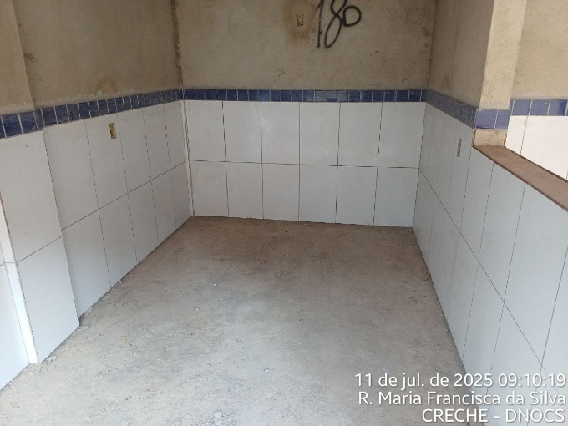 |  |  |  |  |  |  | 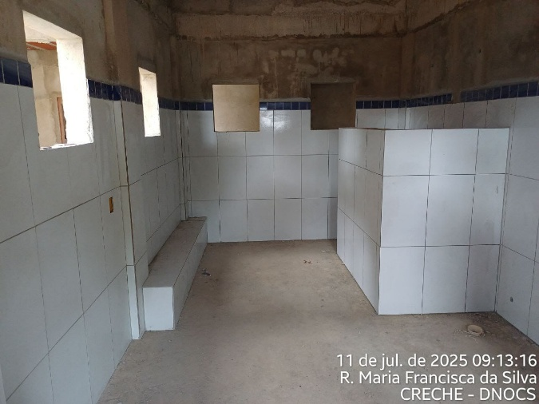

FIGURA 01: EXECUÇÃO DE REVESTIMENTO |  |  |  |  |  |  | FIGURA 02: EXECUÇÃO DE REVESTIMENTO

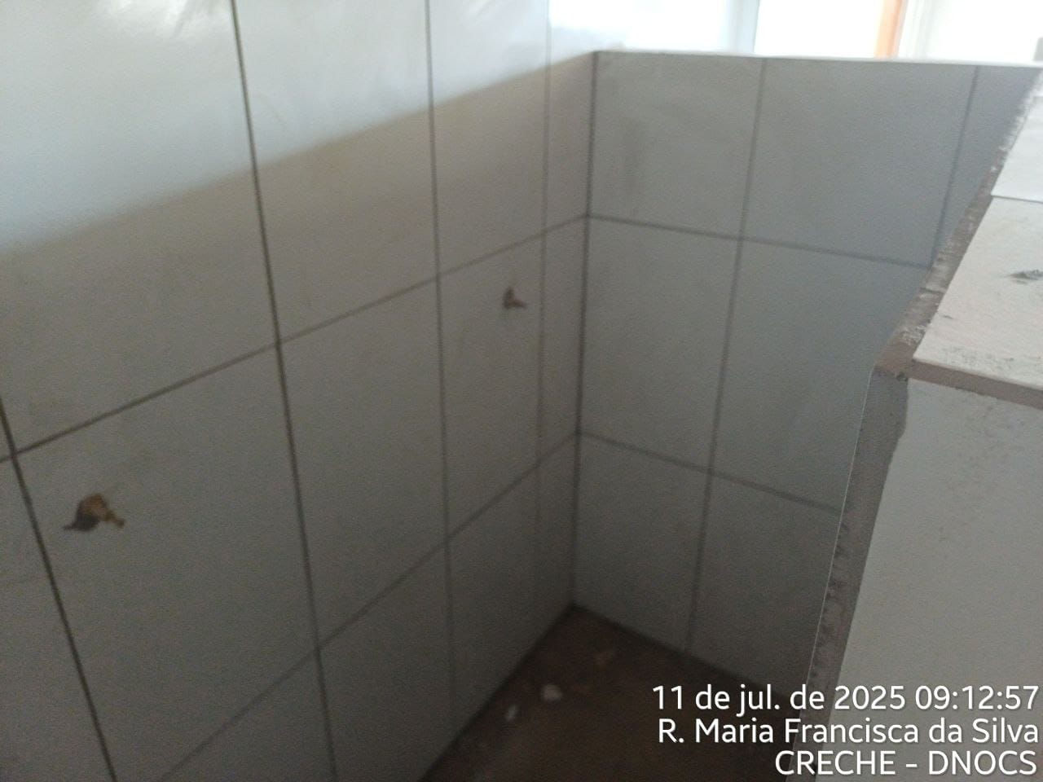 |  |  |  |  |  |  | 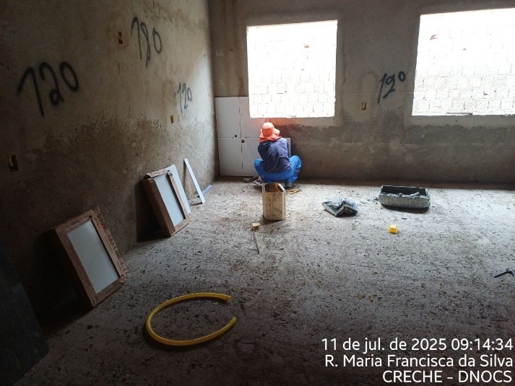

FIGURA 03: EXECUÇÃO DE REVESTIMENTO |  |  |  |  |  |  | FIGURA 04: EXECUÇÃO DE REVESTIMENTO

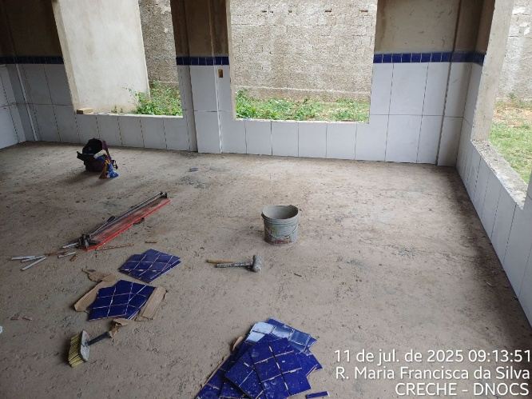 |  |  |  |  |  |  | 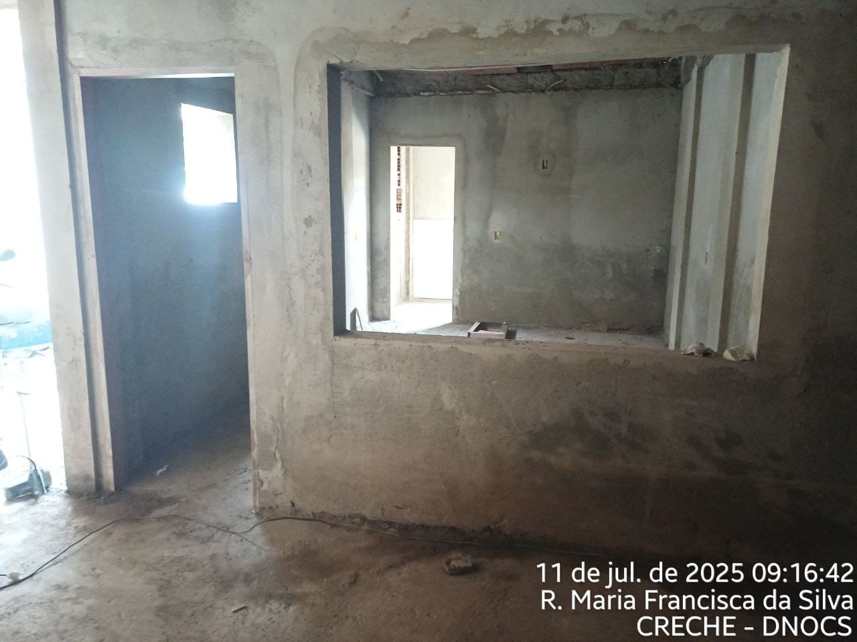

FIGURA 05: EXECUÇÃO DE REVESTIMENTO |  |  |  |  |  |  | FIGURA 06: CORTE EM ALVENARIA PARA ESQUADRIA

DOUGLAS ALMEIDA E RICHARD SILVA
RESPONSÁVEL PELA CONTRATADA: |  |  |  |  |  | RESPONSÁVEL PELA FISCALIZAÇÃO :

